Basic
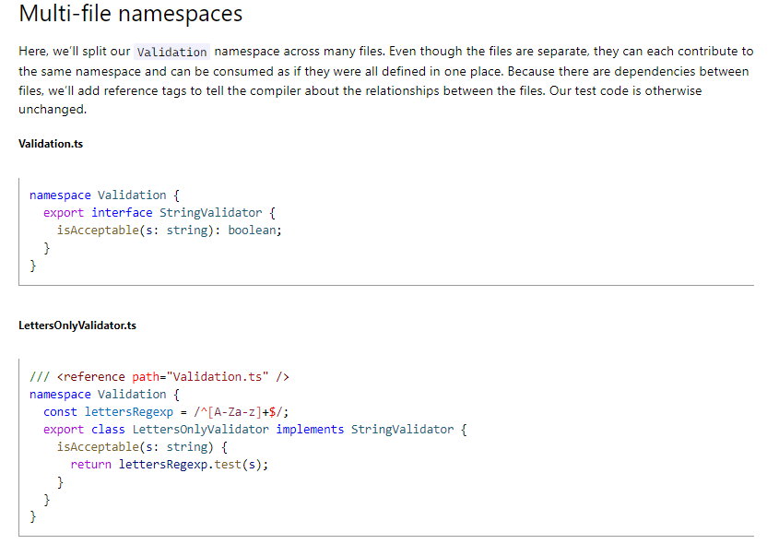
Export
 | Export
 |  | Khi dự án có quá nhiều mã nguồn thì sẽ phân thành nhiều tập tin riêng biệt.
 |  | Trong tập tin StringValidator.ts này có interface là StringValidator. Ở những tập tin khác muốn sử dụng StringValidator thì đối với interface StringValidator phải đưa vào từ khóa export
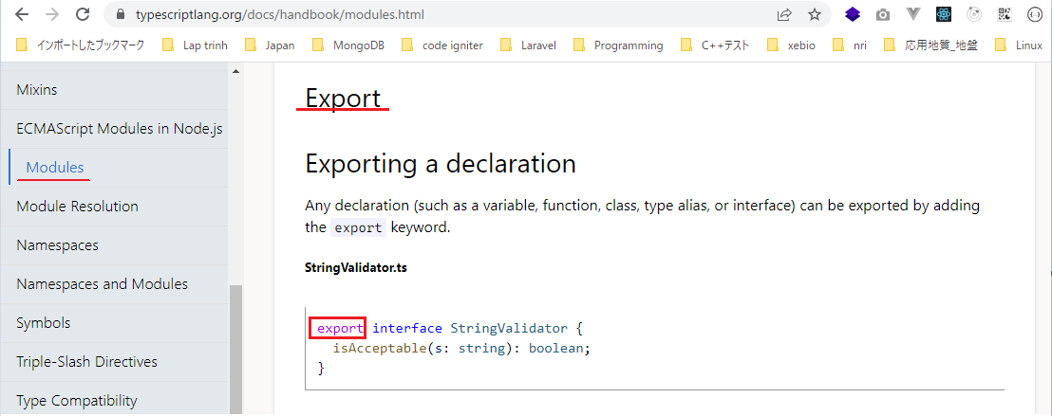

 |  | Trong ZipCodeValidator.ts có hằng số numberRegexp và class ZipCodeValidator
 |  | Ở các tập tin khác kéo vào tập tin ZipCodeValidator.ts và muốn sử dụng được numberRegexp và ZipCodeValidator thì numberRegexp phải có export ở trước
 |  | và ZipCodeValidator cũng phải có export ở trước
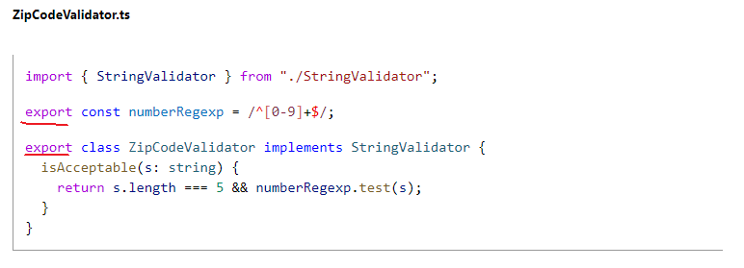

 | Export statements
 |  | Ở phần này khi export ZipCodeValidator thì ko cần đặt export trước class ZipCodeValidator mà có thể khai báo export ở dưới sau khi đã khai báo class xong
 |  | Khi export mà muốn thay đổi thành 1 tên nào đó thì dùng từ khóa as để đặt tên mới cho nó
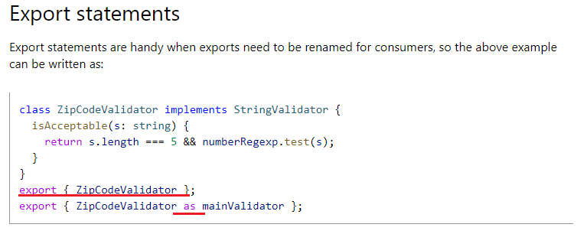

 | Re-exports
 |  | export ZipCodeValidator lấy tên là RegExpBasedZipCodeValidator lấy từ tập tin "./ZipCodeValidator"
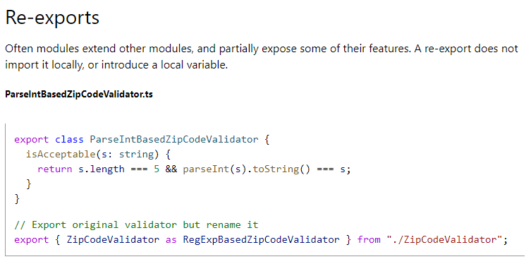

 | export tất cả
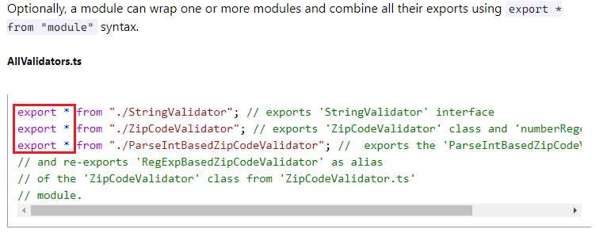

 | Import
 |  | Ngược lại với từ khóa export thì mình có từ khóa là import
 |  | Khi có 1 tập tin mà nó muốn sử dụng class từ tập tin khác
 |  | import ZipCodeValidator từ tập tin "./ZipCodeValidator". Để sử dụng được class ZipCodeValidator thì class này phải được export trong tập tin "./ZipCodeValidator"
 |  | import cũng có thể đổi tên lại
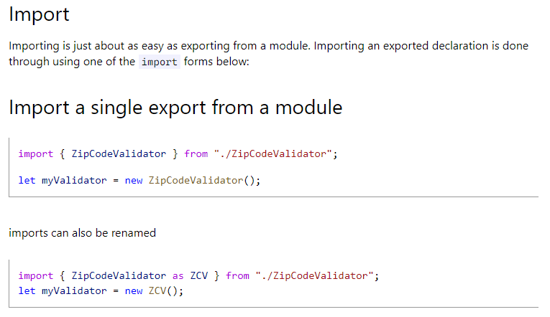

 | Import tất cả
 |  | import tất cả và đặt tên mới là validator từ tập tin "./ZipCodeValidator"
 |  | Sau khi import xong, trong tập tin "./ZipCodeValidator" có class ZipCodeValidator thì truy cập class đó bằng cách validator.ZipCodeValidator()

 | Default exports
 |  | ZipCodeValidator có từ khóa default
 |  | Khi import mình khai báo validator chứ ko phải là ZipCodeValidator
 |  | Từ khóa default cho biết rằng validator chính là ZipCodeValidator
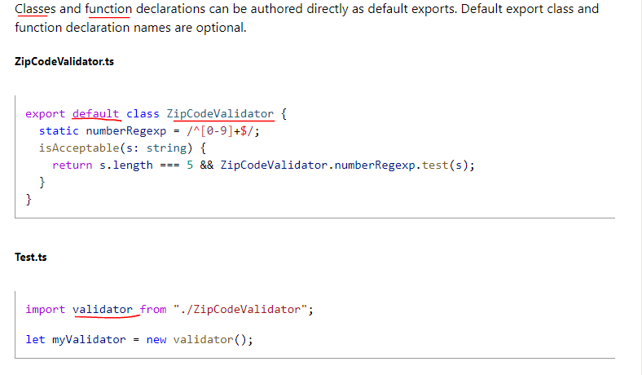

 |  | export function, function này có default
 |  | Khi import thì mình import là validate, do đó validate chính là hàm được khai báo export default trong StaticZipCodeValidator.ts
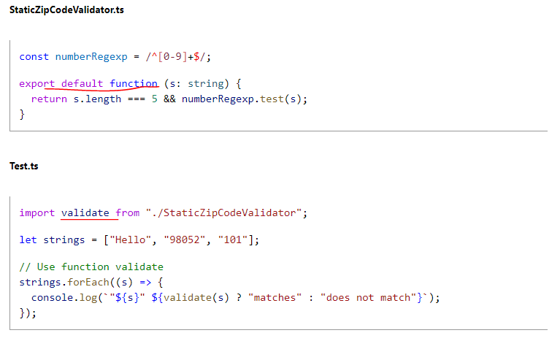

 | export =andimport = require()
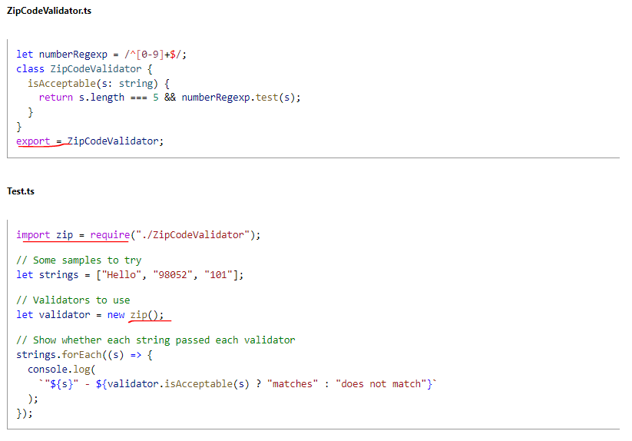

 | Code Generation for Modules
 |  | Đối với các mã lệnh type script khi viết thì tùy thuộc vào modules khai báo sẽ được biên dịch thành các mã lệnh javascript khác nhau

Namespaces

 |  | Namespaced Validators
 |  | Khi xây dựng 1 ứng dụng lớn thì khi đặt tất cả các mã nguồn trong cùng 1 tập tin sẽ rất khó quản lý, do đó phải chia thành nhiều tập tin khác nhau và cũng có thể chia thành nhiều module hay namespace
 |  | khác nhau
 |  | Ở ngoài namespace muốn sử dụng các class hay gì trong namespace thì phải đi qua namespace đó trước
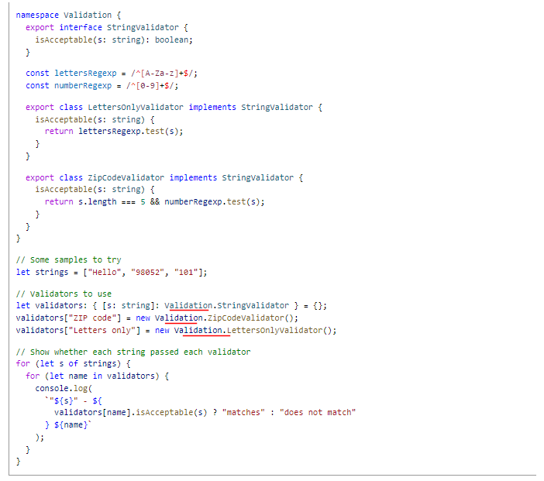

 |  | Splitting Across Files
 |  | Đối với namespace mà mã nguồn trong cùng 1 file quá nhiều thì sẽ tiếp tục tách ra thành những file nhỏ
 |  | Trong LettersOnlyValidator.ts cũng là namespace là Validation tuy nhiên trong tập tin LettersOnlyValidator.ts sẽ là phần khai báo cho LettersOnlyValidator
 |  | reference có nghĩa là trong LettersOnlyValidator.ts có tham chiếu đến Validation.ts bởi vì LettersOnlyValidator implements từ StringValidator trong Validation.ts. Thực chất thì reference khi biên
 |  | dịch thì nó ko tạo ra mã gì khác biệt cả tuy nhiên khi đưa vào 1 số trình soạn thảo thì việc đưa vào reference nó sẽ hỗ trợ mình việc nhắc lệnh

Namepace
 | Internal modules là khái niệm về namespaces

構成
 | typescript
 |  | 1.es6
 |  | 2.typescript
 |  |  | css
 |  |  | fonts
 |  |  | js
 |  |  | mjs
 |  |  |  | 03_variable
 |  |  |  | 04_function
 |  |  |  | 05_oop
 |  |  |  | 06_generic
 |  |  | ts
 |  |  |  | 02_hello
 |  |  |  | 03_variable
 |  |  |  |  | 06-void.ts
 |  |  |  | 04_function
 |  |  |  | 05_oop
 |  |  |  | 06_generic
 |  |  |  | 07_module |  | → | new
 |  |  |  |  | LettersOnlyValidator.ts | → | new | Mã nguồn cùng đặt trên cùng 1 tập tin thì sau này sẽ khó bảo trì hay nâng cấp, do đó
 |  |  |  |  | Test.ts | → | new | mã nguồn được tổ chức thành từng namespace
 |  |  |  |  | Validation.ts | → | new | Cắt ra thành các tập tin nhỏ có cùng namespace với nhau
 |  |  |  |  | ZipCodeValidator.ts | → | new
 |  |  | index.html |  |  | → | edit code
 |  |  | tsconfig.json

typescript\2.typescript\ts\07_module\Validation.ts
 | namespace Validation {
 | export interface StringValidator {
 | isAcceptable(s: string): boolean;
 | }
 | }

typescript\2.typescript\ts\07_module\LettersOnlyValidator.ts
 | /// <reference path="Validation.ts" /> |  |  |  |  | → | Nếu bỏ đi reference thì cũng ko có lỗi khi biên dịch sang javascript. Nó chỉ có mục đích là cho biết tham chiếu đến tập tin nào
 | namespace Validation {
 | const lettersRegexp = /^[A-Za-z]+$/;
 | export class LettersOnlyValidator implements StringValidator { |  |  |  |  | → | Để truy cập được bên ngoài namespace thì ở đây phải có từ khóa là export. Để truy cập thì phải truy cập namespace Validation trước
 | isAcceptable(s: string) {
 | return lettersRegexp.test(s);
 | }
 | }
 | }

typescript\2.typescript\ts\07_module\ZipCodeValidator.ts
 | /// <reference path="Validation.ts" />
 | namespace Validation {
 | const numberRegexp = /^[0-9]+$/;
 | export class ZipCodeValidator implements StringValidator {
 | isAcceptable(s: string) {
 | return s.length === 5 && numberRegexp.test(s);
 | }
 | }
 | }

typescript\2.typescript\ts\07_module\Test.ts
 | /// <reference path="Validation.ts" />
 | /// <reference path="LettersOnlyValidator.ts" />
 | /// <reference path="ZipCodeValidator.ts" />
 | // Some samples to try
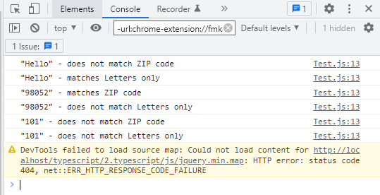
 | let strings = ["Hello", "98052", "101"];
 | // Validators to use
 | let validators: { [s: string]: Validation.StringValidator } = {};
 | validators["ZIP code"] = new Validation.ZipCodeValidator();
 | validators["Letters only"] = new Validation.LettersOnlyValidator();
 | // Show whether each string passed each validator
 | for (let s of strings) {
 | for (let name in validators) {
 | console.log(
 | `"${s}" - ${
 | validators[name].isAcceptable(s) ? "matches" : "does not match"
 | } ${name}`
 | );
 | }
 | }

Compile
 | tsc

構成
 | typescript
 |  | 1.es6
 |  | 2.typescript
 |  |  | css
 |  |  | fonts
 |  |  | js
 |  |  | mjs
 |  |  |  | 03_variable
 |  |  |  | 04_function
 |  |  |  | 05_oop
 |  |  |  | 06_generic
 |  |  |  | 07_module |  | → | is compipled
 |  |  |  |  | LettersOnlyValidator.js | → | is compipled
 |  |  |  |  | Test.js | → | is compipled
 |  |  |  |  | Validation.js | → | is compipled
 |  |  |  |  | ZipCodeValidator.js | → | is compipled
 |  |  | ts
 |  |  |  | 02_hello
 |  |  |  | 03_variable
 |  |  |  |  | 06-void.ts
 |  |  |  | 04_function
 |  |  |  | 05_oop
 |  |  |  | 06_generic
 |  |  |  | 07_module
 |  |  |  |  | LettersOnlyValidator.ts
 |  |  |  |  | Test.ts
 |  |  |  |  | Validation.ts
 |  |  |  |  | ZipCodeValidator.ts
 |  |  | index.html
 |  |  | tsconfig.json

typescript\2.typescript\index.html
 | …
 | <script src="js/jquery.min.js"></script>
 | <script src="js/bootstrap.min.js"></script>
 | <script src="./mjs/07_module/Validation.js"></script> |  |  |  |  |  | Phải kéo vào lần lượt các tập tin có sử dụng đến
 | <script src="./mjs/07_module/LettersOnlyValidator.js"></script> |  |  |  |  |  | Sau này sẽ sử dụng các module loader để kéo vào
 | <script src="./mjs/07_module/ZipCodeValidator.js"></script>
 | <script src="./mjs/07_module/Test.js"></script>
 | </body>
 | </html>

typescript\2.typescript\mjs\07_module\Validation.js
 |  |  |  |  |  | → | Trong Validation.ts export ra interface nên chỗ này ko có code khi biên dịch ra file javascript

typescript\2.typescript\mjs\07_module\LettersOnlyValidator.js
 | /// <reference path="Validation.ts" />
 | var Validation;
 | (function (Validation) {
 | const lettersRegexp = /^[A-Za-z]+$/;
 | class LettersOnlyValidator {
 | isAcceptable(s) {
 | return lettersRegexp.test(s);
 | }
 | }
 | Validation.LettersOnlyValidator = LettersOnlyValidator;
 | })(Validation || (Validation = {}));

typescript\2.typescript\mjs\07_module\ZipCodeValidator.js
 | /// <reference path="Validation.ts" />
 | var Validation;
 | (function (Validation) {
 | const numberRegexp = /^[0-9]+$/;
 | class ZipCodeValidator {
 | isAcceptable(s) {
 | return s.length === 5 && numberRegexp.test(s);
 | }
 | }
 | Validation.ZipCodeValidator = ZipCodeValidator;
 | })(Validation || (Validation = {}));

typescript\2.typescript\mjs\07_module\Test.js
 | /// <reference path="Validation.ts" />
 | /// <reference path="LettersOnlyValidator.ts" />
 | /// <reference path="ZipCodeValidator.ts" />
 | // Some samples to try
 | let strings = ["Hello", "98052", "101"];
 | // Validators to use
 | let validators = {};
 | validators["ZIP code"] = new Validation.ZipCodeValidator();
 | validators["Letters only"] = new Validation.LettersOnlyValidator();
 | // Show whether each string passed each validator
 | for (let s of strings) {
 | for (let name in validators) {
 | console.log(`"${s}" - ${validators[name].isAcceptable(s) ? "matches" : "does not match"} ${name}`);
 | }
 | }

Module(systemjs0.19.31-0.19.43)
 | Khi nói đến "namespace" là nói về "Internal modules". Internal modules là sử dụng namespace và mã lệnh thường bố trí trong cùng 1 tập tin
 | Nói đến "modules" là nói về “External modules”. External modules là bố trí thành nhiều tập tin và ko sử đến từ khóa namespace nữa. Sử dụng đến import và export
 |  |  |  |  |  |  |  |  | Download systemjs
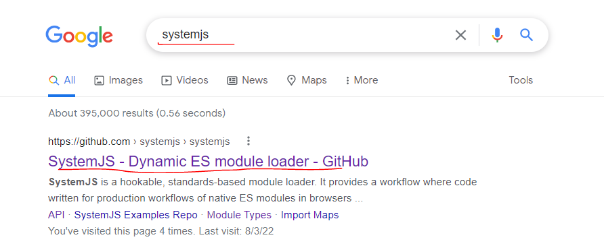
 | systemjs v0.19.31-v0.19.43

構成
 | typescript
 |  | 1.es6
 |  | 2.typescript
 |  |  | css
 |  |  | fonts
 |  |  | js
 |  |  |  | system.js |  |  | → | downloaded
 |  |  | mjs
 |  |  |  | 03_variable
 |  |  |  | 04_function
 |  |  |  | 05_oop
 |  |  |  | 06_generic
 |  |  | ts
 |  |  |  | 02_hello
 |  |  |  | 03_variable
 |  |  |  |  | 06-void.ts
 |  |  |  | 04_function
 |  |  |  | 05_oop
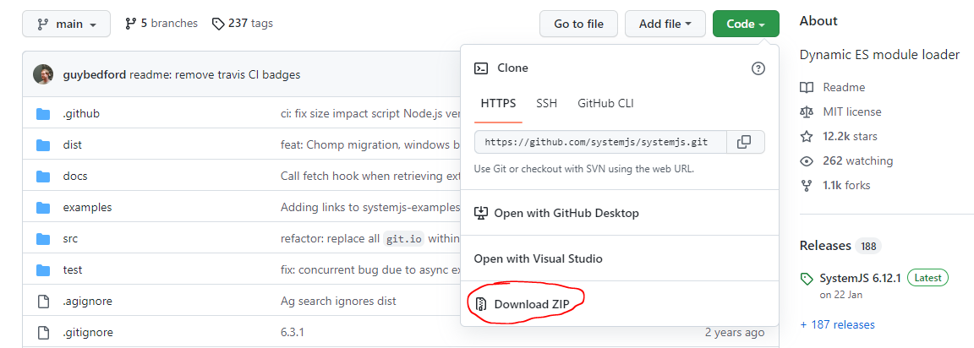
 |  |  |  | 06_generic
 |  |  |  | 07_module
 |  |  |  |  | LettersOnlyValidator.ts |  | → | edit code
 |  |  |  |  | Test.ts |  | → | edit code
 |  |  |  |  | Validation.ts |  | → | edit code
 |  |  |  |  | ZipCodeValidator.ts |  | → | edit code
 |  |  | index.html |  |  |  | → | edit code
 |  |  | tsconfig.json |  |  |  | → | edit code

typescript\2.typescript\ts\07_module\Validation.ts
 | export interface StringValidator {
 | isAcceptable(s: string): boolean;
 | }

typescript\2.typescript\ts\07_module\LettersOnlyValidator.ts
 | import { StringValidator } from "./Validation";
 | const lettersRegexp = /^[A-Za-z]+$/;

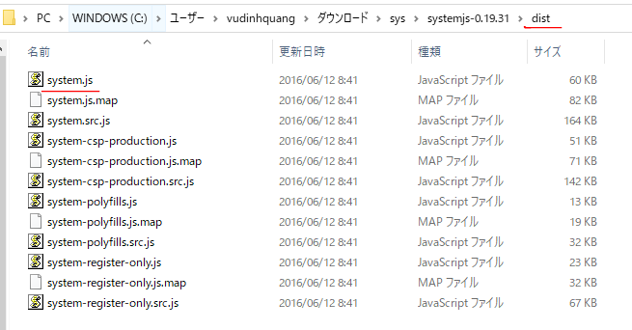
 | export class LettersOnlyValidator implements StringValidator {
 | isAcceptable(s: string) {
 | return lettersRegexp.test(s);
 | }
 | }

typescript\2.typescript\ts\07_module\ZipCodeValidator.ts
 | import { StringValidator } from "./Validation";

 | const numberRegexp = /^[0-9]+$/;
 | export class ZipCodeValidator implements StringValidator {
 | isAcceptable(s: string) {
 | return s.length === 5 && numberRegexp.test(s);
 | }
 | }

typescript\2.typescript\ts\07_module\Test.ts
 | import { StringValidator } from "./Validation";
 | import { ZipCodeValidator } from "./ZipCodeValidator";
 | import { LettersOnlyValidator } from "./LettersOnlyValidator";
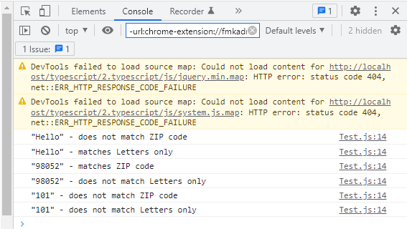
 | // Some samples to try
 | let strings = ["Hello", "98052", "101"];
 | // Validators to use
 | let validators: { [s: string]: StringValidator } = {};
 | validators["ZIP code"] = new ZipCodeValidator();
 | validators["Letters only"] = new LettersOnlyValidator();
 | // Show whether each string passed each validator
 | strings.forEach((s) => {
 | for (let name in validators) {
 | console.log(
 | `"${s}" - ${
 | validators[name].isAcceptable(s) ? "matches" : "does not match"
 | } ${name}`
 | );
 | }
 | });

typescript\2.typescript\tsconfig.json
 | {
 | "compilerOptions": {
 | "rootDirs": ["ts"], |  |  |  |  | → | edit code
 | "target" : "ES6",
 | "module": "commonjs", |  |  |  |  | → | add
 | "outDir" : "mjs",
 | "removeComments" : false,
 | "watch" : true
 | },
 | "exclude": [
 | "css",
 | "fonts",
 | "js",
 | "mjs"
 | ]
 | }

Compile
 | tsc

構成
 | typescript
 |  | 1.es6
 |  | 2.typescript
 |  |  | css
 |  |  | fonts
 |  |  | js
 |  |  | mjs
 |  |  |  | 03_variable
 |  |  |  | 04_function
 |  |  |  | 05_oop
 |  |  |  | 06_generic
 |  |  |  | 07_module |  |  | → | is compipled
 |  |  |  |  | LettersOnlyValidator.js |  | → | is compipled
 |  |  |  |  | Test.js |  | → | is compipled
 |  |  |  |  | Validation.js |  | → | is compipled
 |  |  |  |  | ZipCodeValidator.js |  | → | is compipled
 |  |  | ts
 |  |  |  | 02_hello
 |  |  |  | 03_variable
 |  |  |  |  | 06-void.ts
 |  |  |  | 04_function
 |  |  |  | 05_oop
 |  |  |  | 06_generic
 |  |  |  | 07_module
 |  |  |  |  | LettersOnlyValidator.ts
 |  |  |  |  | Test.ts
 |  |  |  |  | Validation.ts
 |  |  |  |  | ZipCodeValidator.ts
 |  |  | index.html
 |  |  | tsconfig.json

typescript\2.typescript\index.html
 | …
 | <script src="js/jquery.min.js"></script>
 | <script src="js/bootstrap.min.js"></script>
 | <script src="js/system.js"></script> |  |  |  |  |  | → | sử dụng các module systemjs để kéo Test.js vào
 | <script>
 | System.defaultJSExtensions = true;
 | System.import("./mjs/07_module/Test");
 | </script>
 | </body>
 | </html>

typescript\2.typescript\mjs\07_module\LettersOnlyValidator.js
 | "use strict";
 | Object.defineProperty(exports, "__esModule", { value: true });
 | exports.LettersOnlyValidator = void 0;
 | const lettersRegexp = /^[A-Za-z]+$/;
 | class LettersOnlyValidator {
 | isAcceptable(s) {
 | return lettersRegexp.test(s);
 | }
 | }
 | exports.LettersOnlyValidator = LettersOnlyValidator;

typescript\2.typescript\mjs\07_module\Test.js
 | "use strict";
 | Object.defineProperty(exports, "__esModule", { value: true });
 | const ZipCodeValidator_1 = require("./ZipCodeValidator");
 | const LettersOnlyValidator_1 = require("./LettersOnlyValidator");
 | // Some samples to try
 | let strings = ["Hello", "98052", "101"];
 | // Validators to use
 | let validators = {};
 | validators["ZIP code"] = new ZipCodeValidator_1.ZipCodeValidator();
 | validators["Letters only"] = new LettersOnlyValidator_1.LettersOnlyValidator();
 | // Show whether each string passed each validator
 | strings.forEach((s) => {
 | for (let name in validators) {
 | console.log(`"${s}" - ${validators[name].isAcceptable(s) ? "matches" : "does not match"} ${name}`);
 | }
 | });

typescript\2.typescript\mjs\07_module\Validation.js
 | "use strict";
 | Object.defineProperty(exports, "__esModule", { value: true });

typescript\2.typescript\mjs\07_module\ZipCodeValidator.js
 | "use strict";
 | Object.defineProperty(exports, "__esModule", { value: true });
 | exports.ZipCodeValidator = void 0;
 | const numberRegexp = /^[0-9]+$/;
 | class ZipCodeValidator {
 | isAcceptable(s) {
 | return s.length === 5 && numberRegexp.test(s);
 | }
 | }
 | exports.ZipCodeValidator = ZipCodeValidator;

Module(systemjs0.20.0-0.21.5)
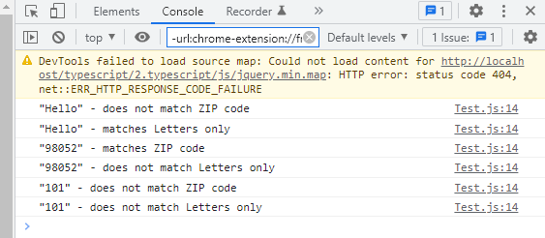
 | Khi nói đến "namespace" là nói về "Internal modules". Internal modules là sử dụng namespace và mã lệnh thường bố trí trong cùng 1 tập tin
 | Nói đến "modules" là nói về “External modules”. External modules là bố trí thành nhiều tập tin và ko sử đến từ khóa namespace nữa. Sử dụng đến import và export

 | systemjs v0.20.0-v0.21.5

構成
 | typescript
 |  | 1.es6
 |  | 2.typescript
 |  |  | css
 |  |  | fonts
 |  |  | js
 |  |  |  | system.js |  | → | downloaded
 |  |  | mjs
 |  |  |  | 03_variable
 |  |  |  | 04_function
 |  |  |  | 05_oop
 |  |  |  | 06_generic
 |  |  | ts
 |  |  |  | 02_hello
 |  |  |  | 03_variable
 |  |  |  |  | 06-void.ts
 |  |  |  | 04_function
 |  |  |  | 05_oop
 |  |  |  | 06_generic
 |  |  |  | 07_module
 |  |  |  |  | LettersOnlyValidator.ts
 |  |  |  |  | Test.ts
 |  |  |  |  | Validation.ts
 |  |  |  |  | ZipCodeValidator.ts
 |  |  | index.html |  |  | → | edit code
 |  |  | tsconfig.json

Compile
 | tsc

構成
 | typescript
 |  | 1.es6
 |  | 2.typescript
 |  |  | css
 |  |  | fonts
 |  |  | js
 |  |  | mjs
 |  |  |  | 03_variable
 |  |  |  | 04_function
 |  |  |  | 05_oop
 |  |  |  | 06_generic
 |  |  |  | 07_module |  | → | is compipled
 |  |  |  |  | LettersOnlyValidator.js | → | is compipled
 |  |  |  |  | Test.js | → | is compipled
 |  |  |  |  | Validation.js | → | is compipled
 |  |  |  |  | ZipCodeValidator.js | → | is compipled
 |  |  | ts
 |  |  |  | 02_hello
 |  |  |  | 03_variable
 |  |  |  |  | 06-void.ts
 |  |  |  | 04_function
 |  |  |  | 05_oop
 |  |  |  | 06_generic
 |  |  |  | 07_module
 |  |  |  |  | LettersOnlyValidator.ts
 |  |  |  |  | Test.ts
 |  |  |  |  | Validation.ts
 |  |  |  |  | ZipCodeValidator.ts
 |  |  | index.html
 |  |  | tsconfig.json

typescript\2.typescript\index.html
 | …
 | <script src="js/jquery.min.js"></script>
 | <script src="js/bootstrap.min.js"></script>
 | <script src="js/system.js"></script>
 | <script>
 | System.config({
 | baseURL: "/",
 | packages: {
 | "": {
 | defaultExtension: "js",
 | },
 | },
 | });

 | System.defaultJSExtensions = true;
 | System.import("./mjs/07_module/Test");
 | </script>
 | </body>
 | </html>

Module without systemjs
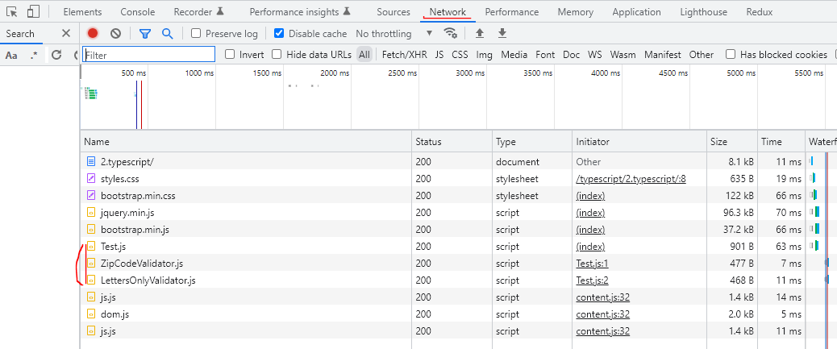
 | Khi nói đến "namespace" là nói về "Internal modules". Internal modules là sử dụng namespace và mã lệnh thường bố trí trong cùng 1 tập tin
 | Nói đến "modules" là nói về “External modules”. External modules là bố trí thành nhiều tập tin và ko sử đến từ khóa namespace nữa. Sử dụng đến import và export

 | systemjs v4.1.0 trở đi thì ko import được như ở sheet Module(systemjs0.19.31-0.19.43) và Module(systemjs0.20.0-0.21.5) nên mình sẽ ko dùng systemjs

構成
 | typescript
 |  | 1.es6
 |  | 2.typescript
 |  |  | css
 |  |  | fonts
 |  |  | js
 |  |  | mjs
 |  |  |  | 03_variable
 |  |  |  | 04_function
 |  |  |  | 05_oop
 |  |  |  | 06_generic
 |  |  | ts
 |  |  |  | 02_hello
 |  |  |  | 03_variable
 |  |  |  |  | 06-void.ts
 |  |  |  | 04_function
 |  |  |  | 05_oop
 |  |  |  | 06_generic
 |  |  |  | 07_module
 |  |  |  |  | LettersOnlyValidator.ts
 |  |  |  |  | Test.ts
 |  |  |  |  | Validation.ts
 |  |  |  |  | ZipCodeValidator.ts
 |  |  | index.html |  |  |  |  | → | edit code
 |  |  | tsconfig.json |  |  |  |  | → | edit code

typescript\2.typescript\tsconfig.json
 | {
 | "compilerOptions": {
 | "rootDirs": ["ts"],
 | "target" : "ES6",
 | // "module": "commonjs", |  |  |  |  | → | comment code
 | "outDir" : "mjs",
 | "removeComments" : false,
 | "watch" : true
 | },
 | "exclude": [
 | "css",
 | "fonts",
 | "js",
 | "mjs"
 | ]
 | }

Compile
 | tsc

構成
 | typescript
 |  | 1.es6
 |  | 2.typescript
 |  |  | css
 |  |  | fonts
 |  |  | js
 |  |  | mjs
 |  |  |  | 03_variable
 |  |  |  | 04_function
 |  |  |  | 05_oop
 |  |  |  | 06_generic
 |  |  |  | 07_module |  |  |  | → | is compipled
 |  |  |  |  | LettersOnlyValidator.js |  |  | → | is compipled
 |  |  |  |  | Test.js |  |  | → | is compipled |  | ko dùng "module": "commonjs" nên nội dung compile ra cũng khác so với ở
 |  |  |  |  | Validation.js |  |  | → | is compipled |  | sheet Module(systemjs0.19.31-0.19.43) và Module(systemjs0.20.0-0.21.5)
 |  |  |  |  | ZipCodeValidator.js |  |  | → | is compipled
 |  |  | ts
 |  |  |  | 02_hello
 |  |  |  | 03_variable
 |  |  |  |  | 06-void.ts
 |  |  |  | 04_function
 |  |  |  | 05_oop
 |  |  |  | 06_generic
 |  |  |  | 07_module
 |  |  |  |  | LettersOnlyValidator.ts
 |  |  |  |  | Test.ts
 |  |  |  |  | Validation.ts
 |  |  |  |  | ZipCodeValidator.ts
 |  |  | index.html
 |  |  | tsconfig.json

typescript\2.typescript\mjs\07_module\LettersOnlyValidator.js
 | const lettersRegexp = /^[A-Za-z]+$/;
 | export class LettersOnlyValidator {
 | isAcceptable(s) {
 | return lettersRegexp.test(s);
 | }
 | }

typescript\2.typescript\mjs\07_module\Test.js
 | import { ZipCodeValidator } from "./ZipCodeValidator"; |  |  |  |  |  |  |  |  | → | javascrip sau khi được compile ra thì import file ko có đuôi .js đằng sau
 | import { LettersOnlyValidator } from "./LettersOnlyValidator"; |  |  |  |  |  |  |  |  | → | javascrip sau khi được compile ra thì import file ko có đuôi .js đằng sau
 | // Some samples to try
 | let strings = ["Hello", "98052", "101"];
 | // Validators to use
 | let validators = {};
 | validators["ZIP code"] = new ZipCodeValidator();
 | validators["Letters only"] = new LettersOnlyValidator();
 | // Show whether each string passed each validator
 | strings.forEach((s) => {
 | for (let name in validators) {
 | console.log(`"${s}" - ${validators[name].isAcceptable(s) ? "matches" : "does not match"} ${name}`);
 | }
 | });

typescript\2.typescript\mjs\07_module\Validation.js
 | export {};

typescript\2.typescript\mjs\07_module\ZipCodeValidator.js
 | const numberRegexp = /^[0-9]+$/;
 | export class ZipCodeValidator {
 | isAcceptable(s) {
 | return s.length === 5 && numberRegexp.test(s);
 | }
 | }

typescript\2.typescript\index.html
 | …
 | <script src="js/jquery.min.js"></script>
 | <script src="js/bootstrap.min.js"></script>
 | <script type="module" src="./mjs/07_module/Test.js"></script> |  |  |  |  |  |  | → | Phải có type="module" và đuôi .js
 | </body>
 | </html>

typescript\2.typescript\mjs\07_module\Test.js
 | import { ZipCodeValidator } from "./ZipCodeValidator.js"; |  |  |  |  |  |  |  |  | → | Phải tự thêm đuôi .js đằng sau
 | import { LettersOnlyValidator } from "./LettersOnlyValidator.js"; |  |  |  |  |  |  |  |  | → | Phải tự thêm đuôi .js đằng sau
 | // Some samples to try
 | let strings = ["Hello", "98052", "101"];
 | // Validators to use
 | let validators = {};
 | validators["ZIP code"] = new ZipCodeValidator();
 | validators["Letters only"] = new LettersOnlyValidator();
 | // Show whether each string passed each validator
 | strings.forEach((s) => {
 | for (let name in validators) {
 | console.log(`"${s}" - ${validators[name].isAcceptable(s) ? "matches" : "does not match"} ${name}`);
 | }
 | });

Check browser
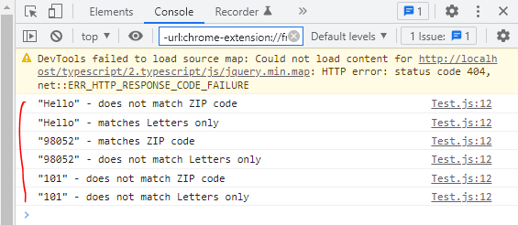

Thấy rằng chỉ có tập tin Test.js được kéo vào
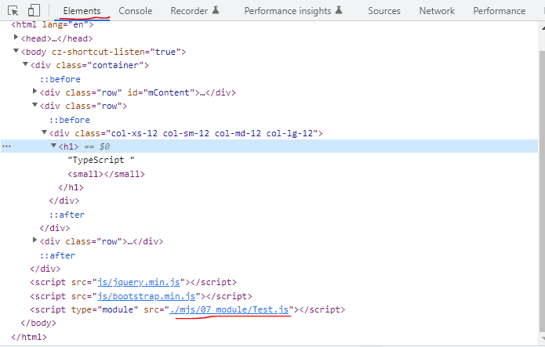

Tuy nhiên xem ở Network có thể thấy rằng ZipCodeValidator.js và LettersOnlyValidator.js cũng được kéo vào

Module(require.js)
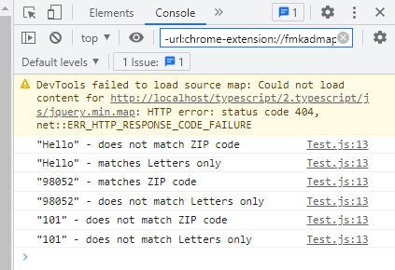
 | Đối với module amd thì có thể sử dụng require.js để load javascript được compile ra
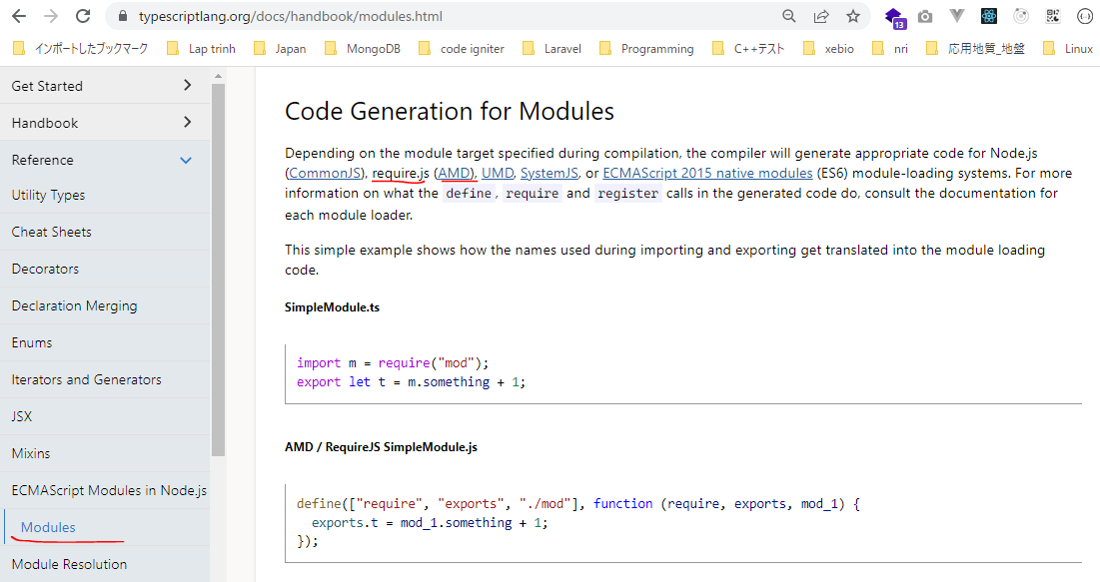

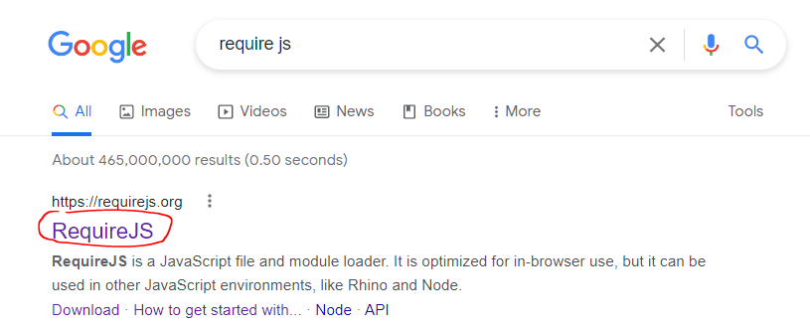

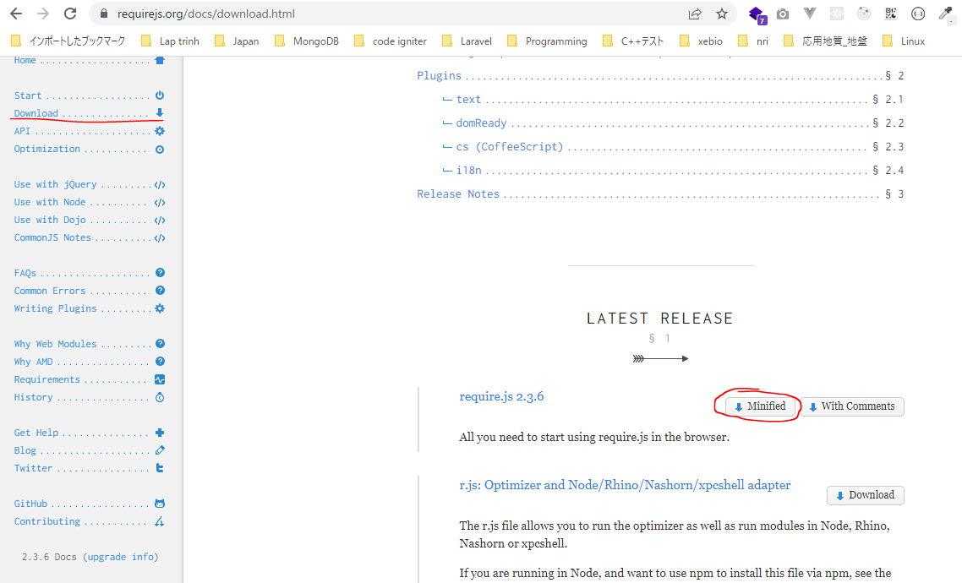

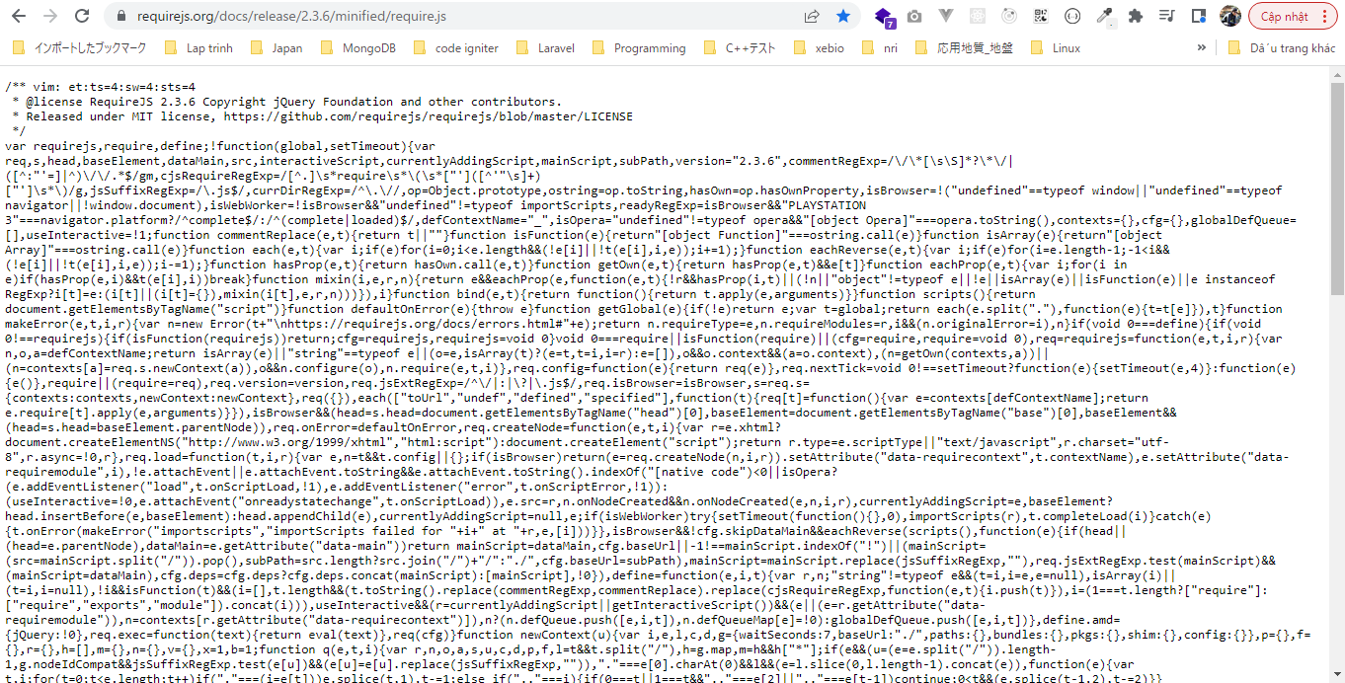

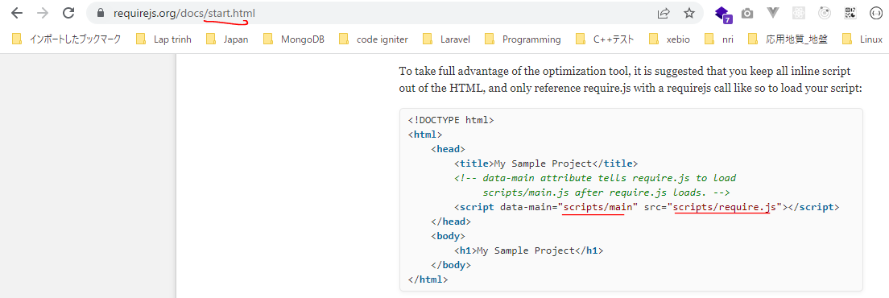

構成
 | typescript
 |  | 1.es6
 |  | 2.typescript
 |  |  | css
 |  |  | fonts
 |  |  | js
 |  |  |  | require.js |  | → | downloaded
 |  |  | mjs
 |  |  |  | 03_variable
 |  |  |  | 04_function
 |  |  |  | 05_oop
 |  |  |  | 06_generic
 |  |  | ts
 |  |  |  | 02_hello
 |  |  |  | 03_variable
 |  |  |  |  | 06-void.ts
 |  |  |  | 04_function
 |  |  |  | 05_oop
 |  |  |  | 06_generic
 |  |  |  | 07_module
 |  |  |  |  | LettersOnlyValidator.ts
 |  |  |  |  | Test.ts
 |  |  |  |  | Validation.ts
 |  |  |  |  | ZipCodeValidator.ts
 |  |  | index.html |  |  | → | edit code
 |  |  | tsconfig.json |  |  | → | edit code

typescript\2.typescript\tsconfig.json
 | {
 | "compilerOptions": {
 | "rootDirs": ["ts"],
 | "target" : "ES6",
 | "module": "amd",
 | "outDir" : "mjs",
 | "removeComments" : false,
 | "watch" : true
 | },
 | "exclude": [
 | "css",
 | "fonts",
 | "js",
 | "mjs"
 | ]
 | }

Compile
 | tsc

構成
 | typescript
 |  | 1.es6
 |  | 2.typescript
 |  |  | css
 |  |  | fonts
 |  |  | js
 |  |  | mjs
 |  |  |  | 03_variable
 |  |  |  | 04_function
 |  |  |  | 05_oop
 |  |  |  | 06_generic
 |  |  |  | 07_module |  | → | is compipled
 |  |  |  |  | LettersOnlyValidator.js | → | is compipled
 |  |  |  |  | Test.js | → | is compipled
 |  |  |  |  | Validation.js | → | is compipled
 |  |  |  |  | ZipCodeValidator.js | → | is compipled
 |  |  | ts
 |  |  |  | 02_hello
 |  |  |  | 03_variable
 |  |  |  |  | 06-void.ts
 |  |  |  | 04_function
 |  |  |  | 05_oop
 |  |  |  | 06_generic
 |  |  |  | 07_module
 |  |  |  |  | LettersOnlyValidator.ts
 |  |  |  |  | Test.ts
 |  |  |  |  | Validation.ts
 |  |  |  |  | ZipCodeValidator.ts
 |  |  | index.html
 |  |  | tsconfig.json

typescript\2.typescript\index.html
 | …
 | <script src="js/jquery.min.js"></script>
 | <script src="js/bootstrap.min.js"></script>
 | <!-- <script type="module" src="./mjs/07_module/Test.js"></script> -->
 | <script data-main="./mjs/07_module/Test" src="./js/require.js"></script>
 | </body>
 | </html>

compiled file
typescript\2.typescript\mjs\07_module\LettersOnlyValidator.js
 | define(["require", "exports"], function (require, exports) {
 | "use strict";
 | Object.defineProperty(exports, "__esModule", { value: true });
 | exports.LettersOnlyValidator = void 0;
 | const lettersRegexp = /^[A-Za-z]+$/;
 | class LettersOnlyValidator {
 | isAcceptable(s) {
 | return lettersRegexp.test(s);
 | }
 | }
 | exports.LettersOnlyValidator = LettersOnlyValidator;
 | });

typescript\2.typescript\mjs\07_module\Test.js
 | define(["require", "exports", "./ZipCodeValidator", "./LettersOnlyValidator"], function (require, exports, ZipCodeValidator_1, LettersOnlyValidator_1) {
 | "use strict";
 | Object.defineProperty(exports, "__esModule", { value: true });
 | // Some samples to try
 | let strings = ["Hello", "98052", "101"];
 | // Validators to use
 | let validators = {};
 | validators["ZIP code"] = new ZipCodeValidator_1.ZipCodeValidator();
 | validators["Letters only"] = new LettersOnlyValidator_1.LettersOnlyValidator();
 | // Show whether each string passed each validator
 | strings.forEach((s) => {
 | for (let name in validators) {
 | console.log(`"${s}" - ${validators[name].isAcceptable(s) ? "matches" : "does not match"} ${name}`);
 | }
 | });
 | });

typescript\2.typescript\mjs\07_module\Validation.js
 | define(["require", "exports"], function (require, exports) {
 | "use strict";
 | Object.defineProperty(exports, "__esModule", { value: true });
 | });

typescript\2.typescript\mjs\07_module\ZipCodeValidator.js
 | define(["require", "exports"], function (require, exports) {
 | "use strict";
 | Object.defineProperty(exports, "__esModule", { value: true });
 | exports.ZipCodeValidator = void 0;
 | const numberRegexp = /^[0-9]+$/;
 | class ZipCodeValidator {
 | isAcceptable(s) {
 | return s.length === 5 && numberRegexp.test(s);
 | }
 | }
 | exports.ZipCodeValidator = ZipCodeValidator;
 | });

Check browser

Import Export
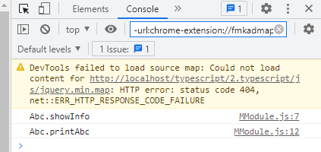
 | ①export class
 | ②export function
 | ③Đổi tên khi import
 | ④import tất cả

export class
構成
 | typescript
 |  | 1.es6
 |  | 2.typescript
 |  |  | css
 |  |  | fonts
 |  |  | js
 |  |  |  | require.js
 |  |  | mjs
 |  |  |  | 03_variable
 |  |  |  | 04_function
 |  |  |  | 05_oop
 |  |  |  | 06_generic
 |  |  |  | 07_module
 |  |  | ts
 |  |  |  | 02_hello
 |  |  |  | 03_variable
 |  |  |  | 04_function
 |  |  |  | 05_oop
 |  |  |  | 06_generic
 |  |  |  | 07_module
 |  |  |  |  | import.ts | → | new
 |  |  |  |  | LettersOnlyValidator.ts
 |  |  |  |  | MModule.ts | → | new
 |  |  |  |  | Test.ts
 |  |  |  |  | Validation.ts
 |  |  |  |  | ZipCodeValidator.ts
 |  |  | index.html |  |  | → | edit code
 |  |  | tsconfig.json

typescript\2.typescript\ts\07_module\import.ts
 | import { Abc } from "./MModule";

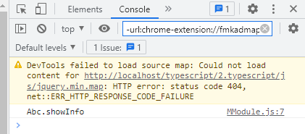
 | let obj = new Abc();
 | obj.showInfo();

typescript\2.typescript\ts\07_module\MModule.ts
 | export class Abc {
 | showInfo(): void {
 | console.log("Abc.showInfo");
 | }
 | }

Compile
 | tsc

構成
 | typescript
 |  | 1.es6
 |  | 2.typescript
 |  |  | css
 |  |  | fonts
 |  |  | js
 |  |  |  | require.js
 |  |  | mjs
 |  |  |  | 03_variable
 |  |  |  | 04_function
 |  |  |  | 05_oop
 |  |  |  | 06_generic
 |  |  |  | 07_module
 |  |  |  |  | import.js | → | is compiled
 |  |  |  |  | MModule.js | → | is compiled
 |  |  |  |  | LettersOnlyValidator.js
 |  |  |  |  | Test.js
 |  |  |  |  | Validation.js
 |  |  |  |  | ZipCodeValidator.js
 |  |  | ts
 |  |  |  | 02_hello
 |  |  |  | 03_variable
 |  |  |  | 04_function
 |  |  |  | 05_oop
 |  |  |  | 06_generic
 |  |  |  | 07_module
 |  |  |  |  | import.ts
 |  |  |  |  | LettersOnlyValidator.ts
 |  |  |  |  | MModule.ts
 |  |  |  |  | Test.ts
 |  |  |  |  | Validation.ts
 |  |  |  |  | ZipCodeValidator.ts
 |  |  | index.html
 |  |  | tsconfig.json

typescript\2.typescript\index.html
 | …
 | <script src="js/jquery.min.js"></script>
 | <script src="js/bootstrap.min.js"></script>
 | <!-- <script type="module" src="./mjs/07_module/Test.js"></script> -->
 | <script data-main="./mjs/07_module/import" src="./js/require.js"></script>
 | </body>
 | </html>

export function
構成
 | typescript
 |  | 1.es6
 |  | 2.typescript
 |  |  | css
 |  |  | fonts
 |  |  | js
 |  |  |  | require.js
 |  |  | mjs
 |  |  |  | 03_variable
 |  |  |  | 04_function
 |  |  |  | 05_oop
 |  |  |  | 06_generic
 |  |  |  | 07_module
 |  |  | ts
 |  |  |  | 02_hello
 |  |  |  | 03_variable
 |  |  |  | 04_function
 |  |  |  | 05_oop
 |  |  |  | 06_generic
 |  |  |  | 07_module
 |  |  |  |  | import.ts | → | edit code
 |  |  |  |  | LettersOnlyValidator.ts
 |  |  |  |  | MModule.ts | → | edit code
 |  |  |  |  | Test.ts
 |  |  |  |  | Validation.ts
 |  |  |  |  | ZipCodeValidator.ts
 |  |  | index.html
 |  |  | tsconfig.json

typescript\2.typescript\ts\07_module\MModule.ts
 | export class Abc {
 | showInfo(): void {
 | console.log("Abc.showInfo");
 | }
 | }

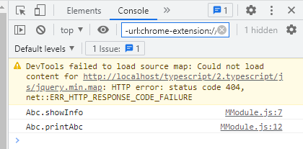
 | export function printAbc() {
 | console.log("Abc.printAbc");
 | }

typescript\2.typescript\ts\07_module\import.ts
 | import { Abc, printAbc } from "./MModule";

 | let obj = new Abc();
 | obj.showInfo();
 | printAbc();

Compile
 | tsc

構成
 | typescript
 |  | 1.es6
 |  | 2.typescript
 |  |  | css
 |  |  | fonts
 |  |  | js
 |  |  |  | require.js
 |  |  | mjs
 |  |  |  | 03_variable
 |  |  |  | 04_function
 |  |  |  | 05_oop
 |  |  |  | 06_generic
 |  |  |  | 07_module
 |  |  |  |  | import.js | → | is compiled
 |  |  |  |  | MModule.js | → | is compiled
 |  |  |  |  | LettersOnlyValidator.js
 |  |  |  |  | Test.js
 |  |  |  |  | Validation.js
 |  |  |  |  | ZipCodeValidator.js
 |  |  | ts
 |  |  |  | 02_hello
 |  |  |  | 03_variable
 |  |  |  | 04_function
 |  |  |  | 05_oop
 |  |  |  | 06_generic
 |  |  |  | 07_module
 |  |  |  |  | import.ts
 |  |  |  |  | LettersOnlyValidator.ts
 |  |  |  |  | MModule.ts
 |  |  |  |  | Test.ts
 |  |  |  |  | Validation.ts
 |  |  |  |  | ZipCodeValidator.ts
 |  |  | index.html
 |  |  | tsconfig.json

Đổi tên khi import
構成
 | typescript
 |  | 1.es6
 |  | 2.typescript
 |  |  | css
 |  |  | fonts
 |  |  | js
 |  |  |  | require.js
 |  |  | mjs
 |  |  |  | 03_variable
 |  |  |  | 04_function
 |  |  |  | 05_oop
 |  |  |  | 06_generic
 |  |  |  | 07_module
 |  |  | ts
 |  |  |  | 02_hello
 |  |  |  | 03_variable
 |  |  |  | 04_function
 |  |  |  | 05_oop
 |  |  |  | 06_generic
 |  |  |  | 07_module
 |  |  |  |  | import.ts | → | edit code
 |  |  |  |  | LettersOnlyValidator.ts
 |  |  |  |  | MModule.ts
 |  |  |  |  | Test.ts
 |  |  |  |  | Validation.ts
 |  |  |  |  | ZipCodeValidator.ts
 |  |  | index.html
 |  |  | tsconfig.json

typescript\2.typescript\ts\07_module\import.ts
 | import { Abc as MAbc, printAbc as pr } from "./MModule"; |  |  |  |  | → | Abc được import và đổi tên thành Mabc, printAbc được import và đổi tên thành pr

 | let obj = new MAbc();
 | obj.showInfo();
 | pr();

Compile
 | tsc

構成
 | typescript
 |  | 1.es6
 |  | 2.typescript
 |  |  | css
 |  |  | fonts
 |  |  | js
 |  |  |  | require.js
 |  |  | mjs
 |  |  |  | 03_variable
 |  |  |  | 04_function
 |  |  |  | 05_oop
 |  |  |  | 06_generic
 |  |  |  | 07_module
 |  |  |  |  | import.js | → | is compiled
 |  |  |  |  | MModule.js
 |  |  |  |  | LettersOnlyValidator.js
 |  |  |  |  | Test.js
 |  |  |  |  | Validation.js
 |  |  |  |  | ZipCodeValidator.js
 |  |  | ts
 |  |  |  | 02_hello
 |  |  |  | 03_variable
 |  |  |  | 04_function
 |  |  |  | 05_oop
 |  |  |  | 06_generic
 |  |  |  | 07_module
 |  |  |  |  | import.ts
 |  |  |  |  | LettersOnlyValidator.ts
 |  |  |  |  | MModule.ts
 |  |  |  |  | Test.ts
 |  |  |  |  | Validation.ts
 |  |  |  |  | ZipCodeValidator.ts
 |  |  | index.html
 |  |  | tsconfig.json

Check browser
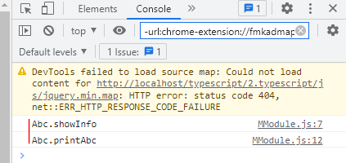

import tất cả
Trong import.ts sử dụng cả class Abc và function printAbc trong tập tin MModule.ts nên có thể sử dụng import tất cả
構成
 | typescript
 |  | 1.es6
 |  | 2.typescript
 |  |  | css
 |  |  | fonts
 |  |  | js
 |  |  |  | require.js
 |  |  | mjs
 |  |  |  | 03_variable
 |  |  |  | 04_function
 |  |  |  | 05_oop
 |  |  |  | 06_generic
 |  |  |  | 07_module
 |  |  | ts
 |  |  |  | 02_hello
 |  |  |  | 03_variable
 |  |  |  | 04_function
 |  |  |  | 05_oop
 |  |  |  | 06_generic
 |  |  |  | 07_module
 |  |  |  |  | import.ts | → | edit code
 |  |  |  |  | LettersOnlyValidator.ts
 |  |  |  |  | MModule.ts
 |  |  |  |  | Test.ts
 |  |  |  |  | Validation.ts
 |  |  |  |  | ZipCodeValidator.ts
 |  |  | index.html
 |  |  | tsconfig.json

typescript\2.typescript\ts\07_module\import.ts
 | import * as MModule from "./MModule";

 | let obj = new MModule.Abc();
 | obj.showInfo();
 | MModule.printAbc();

Compile
 | tsc

構成
 | typescript
 |  | 1.es6
 |  | 2.typescript
 |  |  | css
 |  |  | fonts
 |  |  | js
 |  |  |  | require.js
 |  |  | mjs
 |  |  |  | 03_variable
 |  |  |  | 04_function
 |  |  |  | 05_oop
 |  |  |  | 06_generic
 |  |  |  | 07_module
 |  |  |  |  | import.js | → | is compiled
 |  |  |  |  | MModule.js
 |  |  |  |  | LettersOnlyValidator.js
 |  |  |  |  | Test.js
 |  |  |  |  | Validation.js
 |  |  |  |  | ZipCodeValidator.js
 |  |  | ts
 |  |  |  | 02_hello
 |  |  |  | 03_variable
 |  |  |  | 04_function
 |  |  |  | 05_oop
 |  |  |  | 06_generic
 |  |  |  | 07_module
 |  |  |  |  | import.ts
 |  |  |  |  | LettersOnlyValidator.ts
 |  |  |  |  | MModule.ts
 |  |  |  |  | Test.ts
 |  |  |  |  | Validation.ts
 |  |  |  |  | ZipCodeValidator.ts
 |  |  | index.html
 |  |  | tsconfig.json

Check browser

